Познакомимся
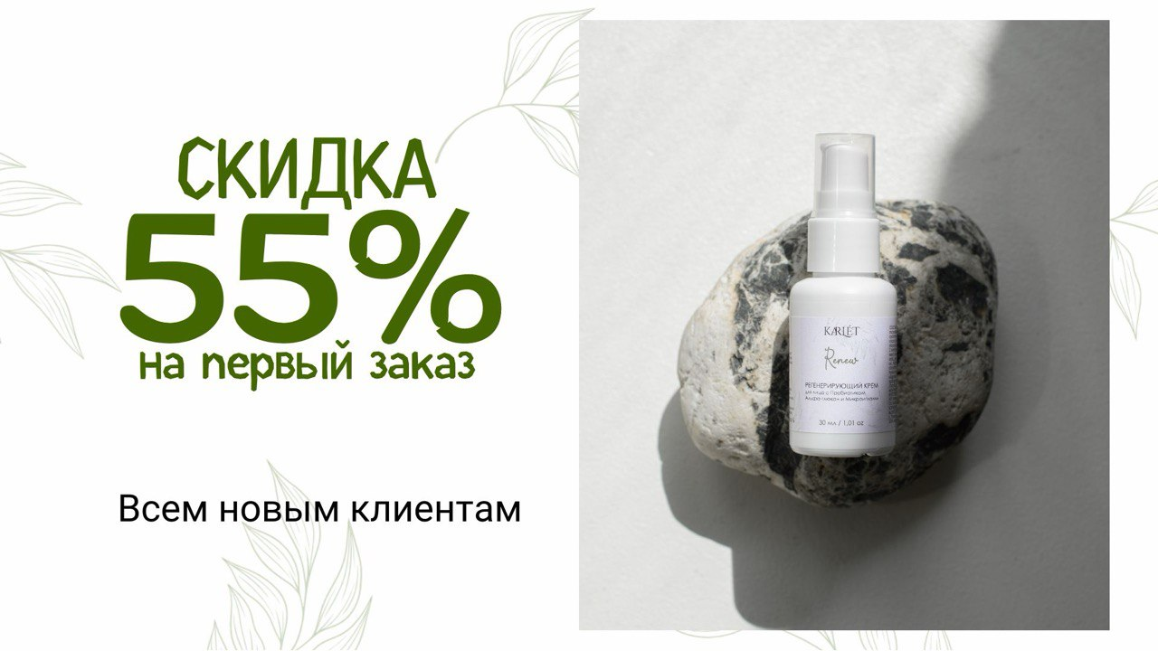

РАЗДЕЛЫ ПРАЙСА:

ПРОФЕССИОНАЛЬНЫЕ СРЕДСТВА ДЛЯ ВОЛОС И КОЖИ ГОЛОВЫ
Раздел включает в себя профессиональные продукты интенсивного действия с высокой концентрацией активных веществ. Средства которые решают проблемы выпадения волос, разрушения структу и оказывают оздоровительное действие для кожи головы

УХОДОВЫЕ СРЕДСТВА ДЛЯ ЛИЦА
В этом разделе всё, что необходимо для ежедневного ухода и для решения проблем кожи лица

ОЧИЩАЮЩИЕ СРЕДСТВА ДЛЯ ЛИЦА
Здесь находится все для очищения и умывания лица, так же в этом разделе вы можете найти эзимную пудру и гидрофильное масло и еще не менее интересные и классные продукты

УХОД ДЛЯ ТЕЛА
Гидрофильный бальзам для тела, молочко и скрабы все эти продукты найдете здесь
ДЛЯ МАССАЖА
ДЛЯ КОСМЕТОЛОГОВ
Доставка: | Производство:

Бесплатная доставка по России до склада ТК в вашем городе (кроме отдаленных районов страны) | Сроки производства - от 10-12 рабочих дней без учета срока доставки
 | Мы изготавливаем под заказ, что бы у вас всегда были свежие сроки годности. В редких случаях можем добавить в партию товары из наличия, но с разницей в сроках не более 1 месяца
Доставка осуществляется во все страны СНГ по тарифам ТК
 | Оплата:

Условия заказа:
 | Оплата производится по выставленному счету на расчетный счет ИП Зайцева Анастасия Павловна
Сыворотки и лосьоны с активым действием - кратно 5 шт. одного SKY | Предоплата - 100%
Прочие проф средства для волос - кратно 15шт.
Кремы для лица - кратно 50шт. | Тестеры и образцы:
Сыворотки - кратно 30шт.
Маски - кратно 15шт. | Тестеры по 1шт к каждому продукту предоставляем бесплатно при заказе от 100 000 рублей.
Очищающие средства и уход для тела - кратно 30шт. | Образцы: по запросу у вашего менеджера
Это значит, что вы можете выбрать любой ассортимент из прайса на любую сумму, главное соблюдать кратность (т.е. нельзя заказать по 1шт. Из каждого SKY)

Уход для тела
Молочко, масло, обертывание |  |  | Объем (мл) | 300 000 руб - 500 000 руб. |  | Оптовая цена |  |  |  |  |  |  |  |  |  |  |  | МРЦ
 |  |  |  | Скидка 55% |  | 100 000 - 300 000 руб. скидка 45% |  |  | от 70 000 руб. скидка 35% |  |  | от 30 000 руб. скидка 30% |  |  | от 15 000 руб. скидка 25%
 | Парфюмированное молочко для тела с маслом макадамии и миндаля Softening | Обладает прятным свежим ароматом и дарит ощущение как после душа, на целый день. Питает, избавляет от ощущения стянутости и сухости, избавляет от растяжек, нейтрализует трещины, покраснения и шелушения, смягчает и предотвращает ее увядание. Подходит для всех типов кожи. | 150 | 357.75 | 0 | 437.25 |  | 0 | 516.75 |  | 0 | 417.375 |  | 0 | 596.25 |  | 0 | 795.00
новинка | Мягкое масло для тела. Кокосовое масло, Карите и масло сладкого миндаля | Благодаря своей нежной консистенции, похожей на густой крем, этот продукт очень удобно и приятно использовать. Имея полностью натуральный состав без лишних добавок, масло питает кожу, придает ей гладкость и эластичность. Взбитое масло достаточно использовать 2-3 раза в неделю, нанося на влажную очищенную кожу (например, после душа) — и результат не заставит себя долго ждать. | 50 | 373.5 | 0 | 456.50 |  | 0 | 539.50 |  | 0 | 435.75 |  | 0 | 622.5 |  | 0 | 830.00
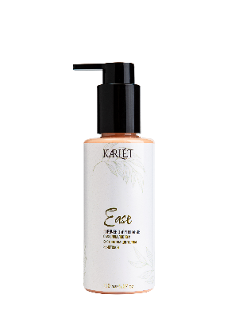 | Горячее обертывание с маслом лавра и экстрактом центеллы азиатской Ease | Улучшает кровообращение, выводит лишнюю жидкость из организма, снижает видимость целлюлита, подтягивает силуэт тела, увлажняет и питает, обладает тонизирующим и противоотечным эффектом, делает кожу более упругой и эластичной. | 150 | 357.75 | 0 | 437.25 |  | 0 | 516.75 |  | 0 | 417.375 |  | 0 | 596.25 |  | 0 | 795.00
СКРАБЫ
новинка | Гидрофильный скраб для тела с экстрактом ромашки | Гидрофильный масляный скраб, очень приятной консистенции, легко наносится и смывается, не оставляя жирной пленки. | 150 | 850.5 | 0 | 1039.50 |  | 0 | 1228.50 |  | 0 | 992.25 |  | 0 | 1417.5 |  | 0 | 1890.00
новинка | Нежный кремовый скраб для тела с малиновыми косточками | Скрабы имеют плотную насыщенную текстуру, прекрасно наносятся и распределяются по влажной коже, ощущения при соединении с водой похожи на гидрофильные средства: появляется молочный оттенок, но при этом присутствует довольно сильное пенообразование. Частицы действуют мягкоза счет чего мы получаем очень качественное очищение и ощущение гладкой и нежной кожи после. Яркие оттенки и вкусные ароматы определенно улучшают настроение при использовании | 300 | 652.5 | 0 | 797.50 |  | 0 | 942.50 |  | 0 | 761.25 |  | 0 | 1087.5 |  | 0 | 1450.00
новинка | Нежный кремовый скраб для тела с лимонными корочками |  | 300 | 652.5 | 0 | 797.50 |  | 0 | 942.50 |  | 0 | 761.25 |  | 0 | 1087.5 |  | 0 | 1450.00
новинка | Нежный кремовый скраб для тела с натуральным молотым кофе |  | 300 | 652.5 | 0 | 797.50 |  | 0 | 942.50 |  | 0 | 761.25 |  | 0 | 1087.5 |  | 0 | 1450.00
ДЛЯ НОГ
новинка | Крем для ног с мочевиной и молочной кислотой | В основе крема эффективный тандем мочевины и молочной кислоты, который способствуют обновлению клеток, увлажняет и выравнивает рельеф кожи, делая ее мягкой и гладкой. Дополняют тандем питательные масла и воски, а также д-пантенол. Особенностью данного средства является деликатное, но при этом достаточно интенсивное воздействие, подобное мягкому пилингу, но при этом не вызывающее никаких неприятных и дискомфортных ощущений. | 100 | 517.5 | 0 | 632.50 |  | 0 | 747.50 |  | 0 | 603.75 |  | 0 | 862.5 |  | 0 | 1150.00
новинка | Дезодорирующий противогрибковый гель для ног на основе гидролата сосны с маслом сладкого миндаля (охлаждающий) | Очень нужный и полезный продукт для тех, кто заботится о здоровье кожи стоп. Гель предотвращает потливость и убирает неприятный запах, защищая от грибковых инфекций, дарит ощущение свежести и прохлады. Прекрасно подойдет для людей, которые занимаются спортом, и для всех тех, кого беспокоит неприятный запах, появляющийся у обуви после длительного ношения в течение дня. | 50 | 504 | 0 | 616.00 |  | 0 | 728.00 |  | 0 | 588 |  | 0 | 840 |  | 0 | 1120.00
 |  |  |  |  |  |  | Сумма заказа | 0 |  | Сумма заказа | 0 |  | Сумма заказа | 0 |  | Сумма заказа | 0

